rev.2017
CHECKLIST PEMERIKSAAN KENDARAAN

Kategori Form |  | No. Polisi : | Type : |  |  |  |  |  |  |  |  |  | Serie : |  |  |  |  | Thn :
1.AUDIT / 2.PEMERIKSAAN |  |  | Warna : |  |  |  |  |  |  |  |  |  | Pool/Out Let :
 |  |  | No. Rangka : |  |  |  |  |  |  |  |  |  | No. Mesin :
Nama Peminjam / Auditor : |  |  | KELUAR (OUT) |  |  |  |  |  |  |  |  |  | MASUK (IN)
 |  |  | Tanggal / Jam : |  |  |  |  |  |  |  |  |  | Tanggal / Jam :
No. Telp : |  |  | Kilometer : |  |  |  |  |  |  |  |  |  | Kilometer :
 |  |  | Fuel Checking : |  |  |  |  |  |  |  |  |  | Fuel Checking :

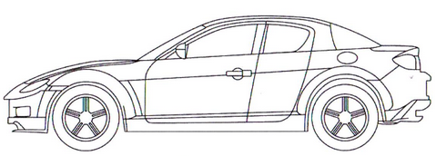
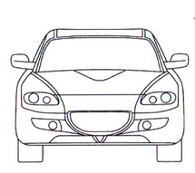
No. | Nama Komponen |  |  | KELUAR (Out) |  |  |  | MASUK (IN)
 |  |  |  | B | R | A | T | B | R | A | T
1 | Starter/Ignition System
2 | Label Oli / Kartu Ok
3 | Radio /Tape Merek ……..
4 | STNK
5 | KIK
6 | Lighter / Pematik
7 | Asbak
8 | Seat Cover
9 | Safety Belt
10 | Head Rest
11 | Lampu Plafond
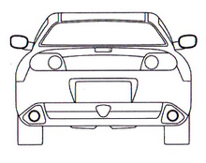
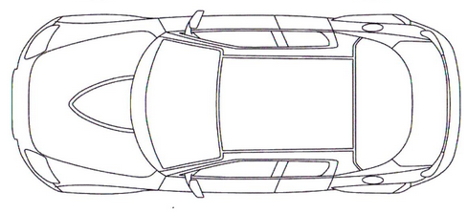
12 | Karpet Dasar
13 | Dongkrak
14 | Kotak P3K
15 | Segitiga Pengaman
16 | Kunci Roda
17 | Kaca Spion Dalam
18 | Kaca Spion Luar
19 | Dop Roda 4 Buah
20 | Velg Racing
21 | Karper Bagasi / Penutup Ban
22 | Ban Serep
23 | Antena
24 | Cd Player / Merek …….
25 | Catrige
26 | Emblem Sticker |  |  |  |  |  |  |  |  |  |  | NOTE KONDISI KENDARAAN :
27 | Lampu SEN
28 | Lampu Besar
29 | Lampu Kecil
30 | Lampu Rem
31 | Lampu Mundur
32 | Lampu Kabut / Fog
33 | Lampu Belakang
34 | Kunci Steer
35 | Tools Lengkap
36 | Kunci Pas 10,12
37 | Kunci ring 16,17
38 | Senter
39 | Tempat Sampah
40
41 |  |  |  |  |  |  |  |  |  |  |  | KELUAR |  |  |  | MASUK
42 |  |  |  |  |  |  |  |  |  |  |  | Yang Menyerahkan , |  | Yang Menerima, |  | Yang Menyerahkan , |  | Yang Menerima,
43
44
45
46 |  |  |  |  |  |  |  |  |  |  |  | ( | ) | ( | ) | ( | ) | ( | )

*) | LAMPIRKAN SIM + KTP PENGEMUDI

 | STM/IK03/11/06

